Estadísticas
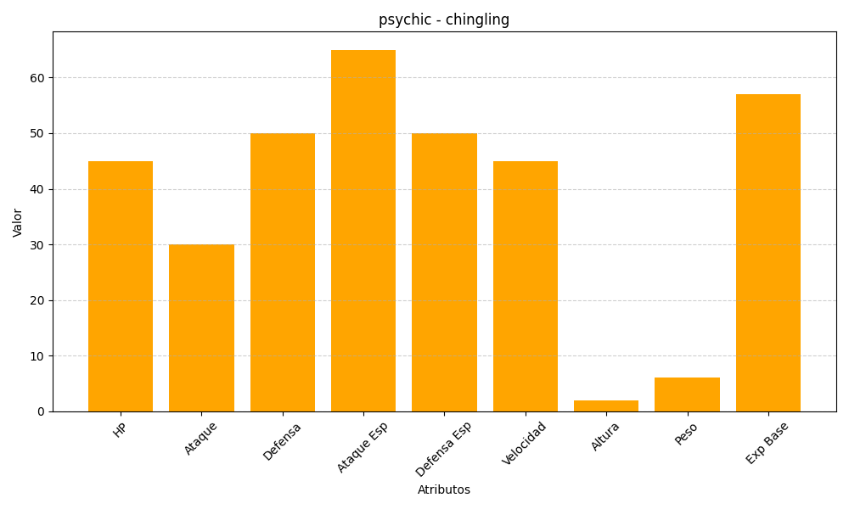
ID | Nombre | Tipo | HP | Ataque | Defensa | Ataque Especial | Defensa Especial | Velocidad | Altura | Peso | Experiencia Base
433 | chingling | psychic | 45 | 30 | 50 | 65 | 50 | 45 | 2 | 6 | 57

